Quick Response
QUICK RESPONSE PDCA
VIM Data
 |  |  | Valeo / Contact name [1] |  | PRODUCT (Designation + Ref) [2] |  |  |  |  |  | ORIGIN [3] |  |  |  | Which LLC was already issued on similar problem? [21] |  |  |  | Supplier Incident Details
 |  |  |  |  | W000095163 |  |  |  |  |  | Warranty |  | Supplier | X | NO |  |  |  | Supplier Incident number | VWS-W21SKA1-2409-004
 |  |  |  |  |  |  |  |  |  |  | 0km Return |  | Logistic |  |  |  |  |  | Valeo SRM Incident number | VWS-W21SKA1-2409-004
 |  |  |  |  |  |  |  |  |  |  | Internal |  | Project |  |  |  |  |  | Date of Valeo notification | 2024-09-09
 |  |  |  |  |  |  |  |  |  |  |  |  | Safety |  |  |  |  |  | Opened date & Time | 2024/09/09 - 00:00

 | WHAT IS THE PROBLEM ? > Use 5W + 2H to know what is the Current Situation ? |  |  |  |  |  |  |  |  |  |  |  |  |  | Did you detect any VARIABILITY during sorting ? [22]
 | 5W2H |  |  |  |  |  |  | CHARACTERIZATION |  |  |  |  |  |  |  | Real data of the detected VARIABILITY...? ( please identify the involved standards ) | Standard issue?[28] | Deployment issue?[29] | Enforcement issue?[30] | Factor(s) to include in FTA Occ or FTA Non Det
 | WHAT happened? [4] |  | Terminal pins deformation Standard: Gap between terminal pins bigger that 0.65 mm (tol: 0.8 +/- 0.15 mm) Good part : Gap between terminal pins bigger that 0.65 mm (tol : 0.8 +/- 0.15 mm) Bad part : Gap between terminal pins is below that that 0.65 - results 0.30 mm |  |  |  |  | What is the difference between good and bad parts? [11] |  |  | Standard:Gap between terminals =[0,65mm-0,95mm] Bad Part: Gap between terminals= 0,31mm Good part: Gap between terminal= 0,78mm |  |  |  | 1/ ... in the MACHINE SETTINGS [23] | NO | NO | NO | NO | NO

 | WHY is it a problem? [5] |  | Part not according to the drawing |  |  |  |  | Was part produced in the standard process? [12] |  |  | The bad part was produced in the normal process without any special event |  |  |  | 2/ ... in the OPERATIONS [24] | The Plastic conveyor was fixed by appred screw which dammaging the contact | Yes | Yes | Yes | Yes

 | WHEN detected [6] |  | 2024-08-27 |  |  |  |  | When was it manufactured at Supplier? [13] |  |  | 3-Aug-24
 |  |  |  |  |  |  |  |  |  |  |  |  |  |  | 3/ ... in the QUALITY CONTROLS [25] | NO | NO | NO | NO | NO
 | WHO detected? [7] (name of operator) |  | Problem detected by line operator and confirmed by Quality Department |  |  |  |  | Who manufactured? [14] |  |  | Welding GND & 3rd self: Rabaa Chawali Level B Elctrical test: 2325 Intissar Aliya Level B Final Control: Amal Riahi/ Wafa Razeg Level B

 | WHERE detected? [8] |  | M5 production line |  |  |  |  | In which other application or processes product is used? [15] |  |  | W447832/VW000095903 |  |  |  | 4/ ... in the RAW MATERIAL [26] | NO | NO | NO | NO | NO

 | HOW detected? [9] |  | Visually during pick part from box and confirmed by gap gauge measurement ( the 0.3 mm thick blade is the first to come in between terminal pins ) |  |  |  |  | Are we capturing the defect when reinjecting product in normal process? [16] |  |  | Yes: in the electrical tester, visual control, welding operator and contact insertion operator Yellow Rabbit was injected and all detection ans sorting operators detected it.
 |  |  |  |  |  |  |  |  |  |  |  |  |  |  | 5/ ...in the PROJECT ACTIVITY [27] Category applicable until SOP + 6 Months | NO | NO | NO | NO | NO
 | HOW MANY bad parts? [10] |  | 1 pcs (SOP), 10k216 |  |  |  |  | Did a similar problem happen previously at customer or internally? [17] |  |  | Yes, Alert sent by VALEO SKAWINA and detection by camera was implemented to check the gap

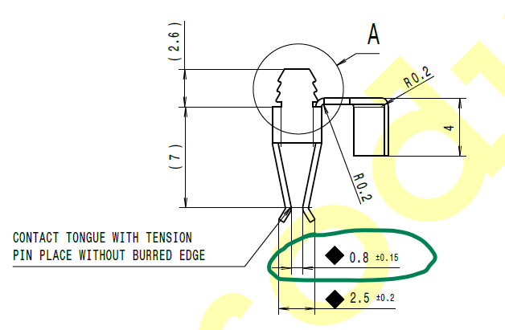
 | BAD PART [18] |  |  |  |  |  |  | GOOD PART [19] |  |  |  |  |  |  | WHAT ARE THE IMMEDIATE COUNTERMEASURES (24 hours)?
 |  | 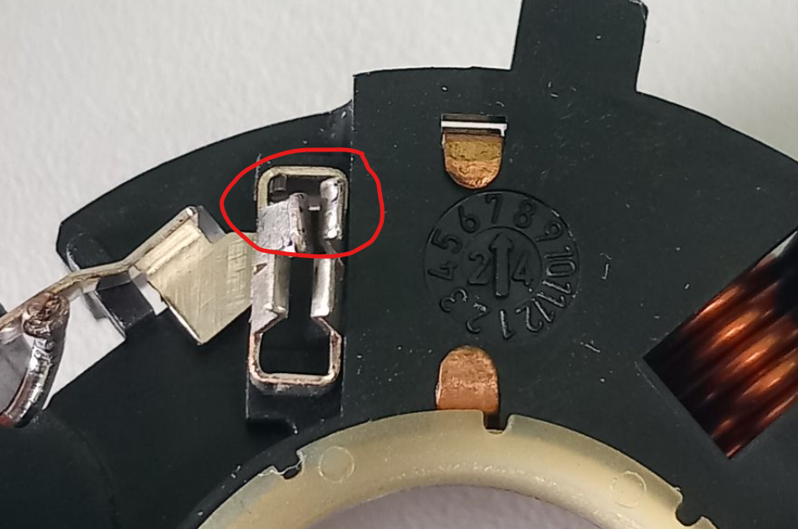 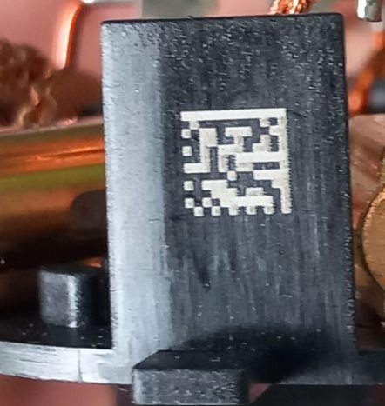

 |  |  |  |  |  |  |  |  |  |  |  |  |  |  | 1. IMMEDIATE COUNTERMEASURES IN SUPPLIER PERIMETER ? [31] |  |  | WHO |  | DATE | WHERE

 |  |  |  |  |  |  |  |  |  |  |  |  |  |  | Quality Alert for all operator, team leader and Quality agents |  |  | Abir C |  | 2024-08-29 | AVO

 |  |  |  |  |  |  |  |  |  |  |  |  |  |  | Check all internal Stock |  |  | Abir C |  | 2024-08-29 | AVO

 |  |  |  |  |  |  |  |  |  |  |  |  |  |  | Check the effectiveness of the detection fo the gap by camera : the camera detected the bad parts |  |  | Abir C |  | 2024-08-29 | AVO

 |  |  |  |  |  |  |  |  |  |  |  |  |  |  | Inform SLP and Chatellerault plants |  |  | Aymen G |  | 2024-09-05 | AVO

 | SORTING ACTIVITY to protect customer [20]

 |  |  |  | Nb. NG Parts | Nb. Sorted |  | PPM |  |  | Sorting date | WHO |  | Identification OK parts |  | 2. IMMEDIATE COUNTERMEASURES IN VALEO LINE ? [32] |  |  | WHO |  | DATE | WHERE
 | -Results of sorting in Valeo Customer plant |  |  |  |  | = | '----' |  | PPM
 | -Results of sorting in Valeo plant |  |  |  |  |  | '----' |  | PPM
 | -Results of sorting in Other Valeo plants |  |  | 0 | 5994 |  | 0 |  | PPM | 2024-09-07 | P.BLOIUN
 | -Results of sorting in Transport |  |  |  |  | = | '----' |  | PPM
 | -Results of sorting in Valeo Logistics platform |  |  |  |  |  | '----' |  | PPM
 | -Results of sorting in Supplier Logistics platform |  |  |  |  | = | '----' |  | PPM
 | -Results of sorting in Supplier plant |  |  | 0 | 36584 | = | 0 |  | PPM | 2024-08-29 | Abir Chanoufi
 | -Results of sorting in after-sales stocks |  |  |  |  | = | '----' |  | PPM
 | TOTAL SORTING |  |  | 0 | 42578 | = | 0 |  | PPM

 | Production dates of sorted parts |  | From | To |  |  |  |  | First certified good shipment: |  |  | Label's Number |  | Date
 |  |  | 2024-08-26 | 2024-08-31 |  |  |  |  |  |  |  | D240826 to D240831 |  | 2024-08-31
 | Period of NG parts |  | Earliest NG part Date | Latest NG part Date |  |  |  |  |  |  |  | Identification OK parts / OK pallets

 | VALEO CAN DETECT THE DEFECT ON THE PRODUCTION LINE AT 100% (YES/NO) ? |  |  |  |  |  |  |  |  |  |  | If not, Supplier must set up a control at 100% on the Valeo line

Assign
ASSIGNMENT / BREAKDOWN
N° | ASSIGNMENT [1] | RESULTS [2] | WHO [3] | Due date [4] | Done date [5]
1 | Go To SKAWINA and check the bad part on site | Bad part analyszed with SKAWINASQA team | Aymen | 2024-08-30 | 2024-08-30
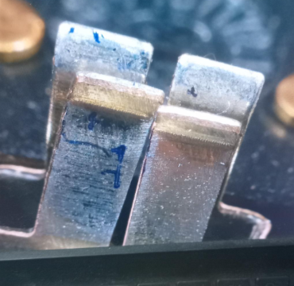
2 | Check the bad part and take pictures of the deformed contact | Done | Aymen | 2024-09-03 | 2024-09-03
3 | Reinject the bad part in the electrical test | The bad part was detected and rejected in the rd box | Aymen | 2024-09-03 | 2024-09-03
4 | Do the measurment on the contact gap | Gap=0,31mm | Aymen | 2024-09-03 | 2024-09-03
5 | Reinject the bad part in th final control station | the bad part was hurted by a fixation screw of channel | N.SIFFREIN-BLANC | 2024-09-03 | 2024-09-03
6 | Check the effeciency of the sorting : reintroduce the bad part and observe if the sorting operator detect it | Yellow rabit was introced ( bad part of the customer) was given to the sorting operator | Abir C | 2024-09-04 | 2024-09-04
7 | Inform the all concerned valeo plants | Valeo Chatellerault and Valeo SLP was informed. | Aymen | 2024-09-04 | 2024-09-05
8 | Interview the operator who shoul detect the defect and see why the defect wasn't detected on 03-08-2024 | The operator think that the non detection was occured during shift change or during the breack | Abir C | 2024-09-04 | 2024-09-04
9 | Check the implementation date of the plastic conveyor | The conveyor was implemented on 26-08-2023 | Bilel T | 2024-09-06 | 2024-09-06
10
11
12
13
14
15
16
17
18
19
20
21
22
23
24
25
26
27
28
29
30

Timeline
TIMELINE [1]
RISKY WINDOW

Week Number |  |  |  |  |  |  |  | Sep-23 |  | Oct-24 |  | 31-01-204 | 2024-08-27

 |  | E1 |  | E2 | E3 | E4 |  | First Defect detected @ Customer |  | Camera implementation |  | Change the ienrenal packging from plasticbox to alveols | 3rd notification on by mail from SKAWINa

 | EVENT (E) |  | WHAT HAPPENED? |  |  |  | When |  | Who |  | What is the Factor?
 | E1
 | E2
 | E3
 | E4

Process Flow (2)
PROCESS FLOW [1]

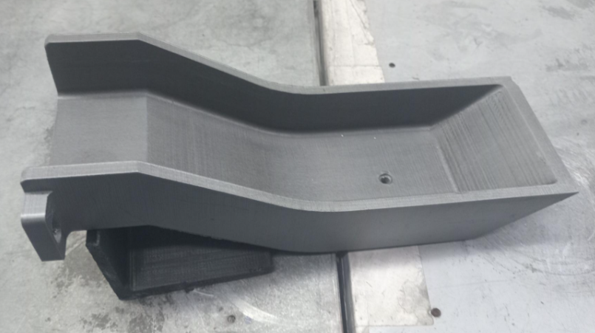
Occurence workstation

Pack

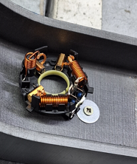

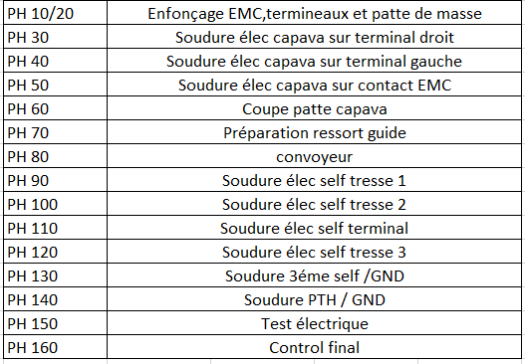

The terminal was hurting the screw during manipulation by the final control

Action plan & Genba review (2)
ANALYSIS PDCA

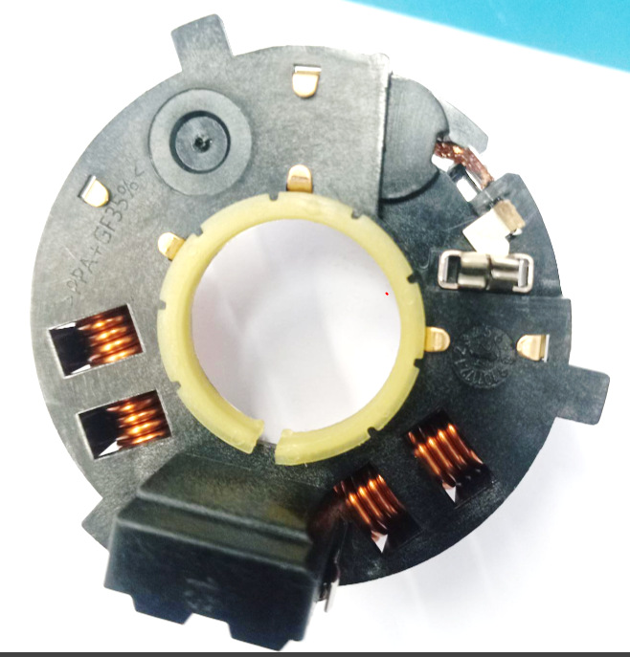
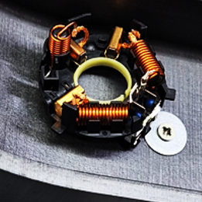
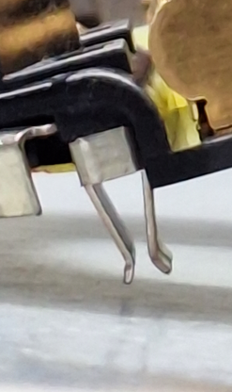
REPRODUCE THE DEFECT
WHAT WAS DONE TO REPRODUCE THE CONCERN? [1] | Take a part and hut it to the screw many times with force >5N
HOW WAS IT DONE? [2] | Manually out of line : block the part by the ecrew and take it by the oeprator with force >5 N
WHEN WAS IT DONE? [3] | 2024-09-06
WHAT WAS THE RESULT? [4] | The contact was deformed and the gap between terminals was reduced

ACTION PLAN FOR PERMANENT COUNTERMEASURES - OCCURRENCE
ROOT-CAUSE [5] | TECHNICAL / SYSTEMIC CORRECTIVE ACTION [6] | STANDARD NUMBER REVISION LEVEL [7] | WHO [8] | Due date [9] | Done date [10] | LLC Done? YES /NO [11] | Generalization to other lines / products / sites ? [12] | Are ALL users including their N+1 (Direct Manager) trained to use this STANDARD ? Yes / No [13] | Is there an ENFORCEMENT plan for the N+1 ( Direct manager ) to ensure the respect of this STANDARD ? Yes / No [14] | Genba Check OK / NOK? [15]
The contact was deformed by the fixation screw of the channel | Eliminate the screw on plastic Channel |  | Bilel T | 2024-09-03 | 2024-09-03

The method technician was not aware about the change management | Train all midle management (method/maintenance/quality) on the process change |  | Haithem | 2024-09-10 | 2024-09-10

The change management was not perforemd on the date of the iimplemenation of the plastic conveyor | Implement the change management procedure and special focuson customer interface that can be impacted included the damage on the conveyor |  | Haithem | 2024-09-10 | 2024-09-10

ACTION PLAN FOR PERMANENT COUNTERMEASURES - NON DETECTION
ROOT-CAUSE [5] | TECHNICAL / SYSTEMIC CORRECTIVE ACTION [6] | STANDARD NUMBER REVISION LEVEL [7] | WHO [8] | Due date [9] | Done date [10] | LLC Done? YES /NO [11] | Generalization to other lines / products / sites ? [12] | Are ALL users including their N+1 (Direct Manager) trained to use this STANDARD ? Yes / No [13] | Is there an ENFORCEMENT plan for the N+1 ( Direct manager ) to ensure the respect of this STANDARD ? Yes / No [14] | Genba Check OK / NOK? [15]
The contact was not included in the Control instruction | Add the check of the GND contact deformation in the CSL1 control |  | Abir C | 2024-09-06 | 2024-09-06

TThe Deformation of the contact was included in the previous control before the damagement | Add the contact deformation control in the final control & packaging instrucion --> the Control of the GND contact will be performed before packaging after visaul control |  | Abir C | 2024-09-06 | 2024-09-06

SQA Genba Check
 |  | Genba Check StEDE PDCA Genba Check Efficiency control StEDE3 workstation assesment

 | Supplier Name and Location |  |  | RSQ3 Genba Check activity
 | Audit date |  |  | SRM Incident Genba Check activity
 | Auditor name
STEP 1
STEP 2

 |  |  |  | StEDE PDCA Genba Check |  |  |  |  |  |  |  | EFFICIENCY CONTROL |  |  |  | StEDE3 Workstation assesment result

 |  |  |  |  |  |  |  |  |  |  |  | Number of parts since actions are in place
 | Incident number | Root cause | Nb | Action: What is the corrective or SYSTEMIC preventive action ? | Existence: Which STANDARD has been created or improved ? | Deployment: How were the users trained to use this STANDARD ( including their N+1 if not the trainer ) | Enforcement: What is the N+1 of the users doing to ensure the strict and continuous respect of this STANDARD ? | Action | Existence | Deployment | Enforcement | Produced | Bad parts |  | StEDE 3 Workstation assesment result
TECHNICAL / SYSTEMIC CORRECTIVE ACTION - OCCURANCE | VWS-W21SKA1-2409-004 | #REF! | 1 | #REF! | #REF! | #REF! | #REF!
 | Confirmed on Genba: Supplier / Valeo SQA: Y/N |  |  |  |  |  |  |  |  |  |  |  |  |  |  |  | ok | ok
 | VWS-W21SKA1-2409-004 | #REF! | 2 | #REF! | #REF! | #REF! | #REF! |  |  |  |  |  |  |  |  |  | nok | nok
 | Confirmed on Genba: Supplier / Valeo SQA: Y/N |  |  |  |  |  |  |  |  |  |  |  |  | StEDE 3 |  |  | conditional ok | conditional ok
 | VWS-W21SKA1-2409-004 | #REF! | 3 | #REF! | #REF! | #REF! | #REF!
 | Confirmed on Genba: Supplier / Valeo SQA: Y/N
 | VWS-W21SKA1-2409-004 | #REF! | 4 | #REF! | #REF! | #REF! | #REF!
 | Confirmed on Genba: Supplier / Valeo SQA: Y/N

TECHNICAL / SYSTEMIC CORRECTIVE ACTION - NON DETECTION | VWS-W21SKA1-2409-004 | #REF! | 5 | #REF! | #REF! | #REF! | #REF!
 | Confirmed on Genba: Supplier / Valeo SQA: Y/N |  |  |  |  |  |  |  |  |  |  |  |  |  |  |  | ok | ok
 | VWS-W21SKA1-2409-004 | #REF! | 6 | #REF! | #REF! | #REF! | #REF! |  |  |  |  |  |  |  |  |  | nok | nok
 | Confirmed on Genba: Supplier / Valeo SQA: Y/N |  |  |  |  |  |  |  |  |  |  |  |  |  |  |  | conditional ok | conditional ok
 | VWS-W21SKA1-2409-004 | #REF! | 7 | #REF! | #REF! | #REF! | #REF!
 | Confirmed on Genba: Supplier / Valeo SQA: Y/N
 | VWS-W21SKA1-2409-004 | #REF! | 8 | #REF! | #REF! | #REF! | #REF!
 | Confirmed on Genba: Supplier / Valeo SQA: Y/N

 |  |  |  |  |  |  |  |  |  |  |  |  |  | StEDE3 result (lowest score of cells above) | 0
 |  |  |  |  |  |  |  |  |  | Actions to be defined for "NOK" cells (above)
 |  |  |  | Actions plan for "No" answer to StEDE PDCA Genba check
 |  |  | Nb | Action | Action | Action | Action | Who | When | Done date
 |  | TECHNICAL / SYSTEMIC CORRECTIVE ACTION - OCCURANCE | 1

 |  |  | 2

 |  |  | 3

 |  |  | 4

 |  | TECHNICAL / SYSTEMIC CORRECTIVE ACTION - NON DETECTION | 5

 |  |  | 6

 |  |  | 7

 |  |  | 8

StEDE3 Matrix
 | StEDE3 Workstation Assessment v2.3
 |  |  |  |  |  |  | 0

Supplier :
Plant location :
Assessment date : |  |  | StEDE3 ASSESSMENT RESULT : |  |  |  | 0/ 9
Workstation assessed :
Assessor / Company
Setter :
Operator : |  |  |  |  |  |  | For supplier self assesment activity, column to be assessed by:
Step 1 : 360° Variability Hunting |  |  | Step 2 : StEDE3 Matrix |  |  |  | Direct Manager of the user |  | Manager from an other APU/Department
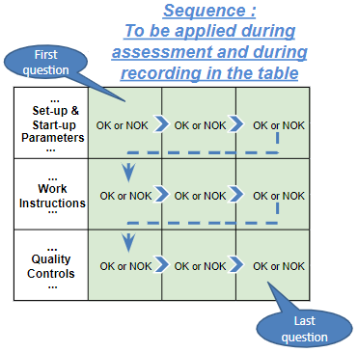
Silent Workstation observation for 10/15 min, to detect any potential Variability related to : - machine settings adjustment - operator activities - quality controls |  |  | StEDE3 Matrix Excellence Through Standards |  |  |  | EXISTING ? | DEPLOYED ? How were the users trained to apply this STANDARD ? ( including their Direct Manager if not the trainer ) | ENFORCED ? What is the Direct Manager of the users doing to ensure the strict and continuous EXECUTION of this STANDARD ?
 |  |  |  |  |  |  | Clear, Visible, Quantified, Doable. | Respected by users. Can be explained by users. | Audited by the Direct Manager on Genba at a frequency defined based on frequency of usage of standard.
 |  |  | For a given Process / Workstation : Are StANDARDS for… | … Set-up Parameters … |  | Parameters list, values and limits and necessary work instructions to set the machine/workstation up for production of the selected part number (to be compared with those used during the FDPR / IS) |  |  |  | 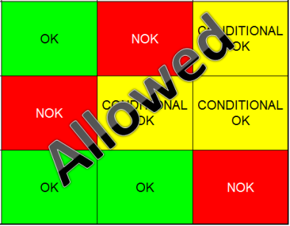
 |  |  |  | ... Work Instructions … |  | Instructions defining how to operate the station safely, to produce parts, and how to maintain the equipment. |  |  |  | 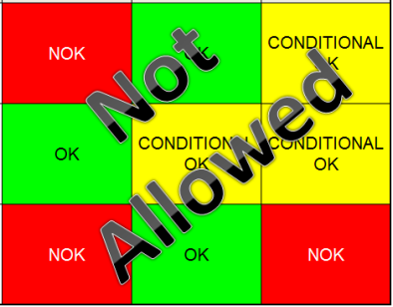
 |  |  |  | … Quality Controls … |  | Activities to control the quality of the operation or of the product after transformation to ensure only good parts are transferred to the next station |  |  |  | 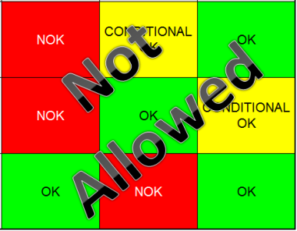

 | Conclusion :

Step 3 : Findings
StEDE3 Matrix Excellence Through Standards |  | EXISTING ? | DEPLOYED ? | ENFORCED ? |  | "Reduction of the variability in our processes, being production or administrative, is key to ensure the sustainability of any continuous improvement"
0 / 9 |  | Clear, Visible, Quantified, Doable. | Respected by users. Can be explained by users. | Audited by direct manager on Genba at a frequency defined based on frequency of usage of standard. | Category (Ex / Dep / Enf) | Findings and next steps |  |  | Owner | Date | Status | Is FMEA update required ? Yes / No | If "Yes", done date
For a given Process / Workstation : Are StANDARDS for… | ...Set-up Parameters … | 0 | 0 | 0 |  | Finding #1 : Next step :

 |  |  |  |  |  | Finding #2 : Next step :

 |  |  |  |  |  | Finding #3 : Next step :

 | ... Work Instructions … | 0 | 0 | 0 |  | Finding #1 : Next step :

 |  |  |  |  |  | Finding #2 : Next step :

 |  |  |  |  |  | Finding #3 : Next step :

 | ...Quality Controls … | 0 | 0 | 0 |  | Finding #1 : Next step :

 |  |  |  |  |  | Finding #2 : Next step :

 |  |  |  |  |  | Finding #3 : Next step :

 | VALEO signature |  |  |  |  |  | SUPPLIER signature

